求人票
求 人 票 |  |  |  |  |  |  |  |  |  | （ |  |  |  |  |  |  |  |  | 年 |  |  |  |  | 月 |  |  | 卒業予定者対象 ）
 |  |  |  |  |  |  |  |  |  |  |  |  |  |  |  |  |  |  |  |  |  |  |  |  |  |  |  |  |  |  |  |  |  |  |  |  |  |  |  | 企業コード （ |  |  |  |  |  |  |  |  |  |  |  |  | － |  |  |  |  | ）
□ | 大学院 |  |  | □ |  | 大 学 |  |  |  | □ |  | 短 大 |  |  |  |  |  |  | □ |  | 障がい者 |  |  | □ |  | 留学生 |  |  | □ |  | 9月卒 |  |  | □ |  | 既 卒
□ | 自由応募 |  |  | □ |  | 学校推薦 ・ とりまとめ （人数制限あり） [ 推薦数 |  |  |  |  |  |  |  |  |  |  |  |  |  |  |  |  |  |  |  |  |  |  |  |  |  |  | 名 ］ |  |  | ・ とりまとめ （人数制限なし）
求 人 先 |  | フ リ ガ ナ |  |  |  |  |  |  |  |  |  |  |  |  |  |  |  |  |  |  |  |  |  |  |  |  |  |  |  |  |  |  |  |  |  |  | 設 立 |  | 西暦 |  |  |  |  |  |  |  | 年 |  |  |  | 月
 |  | 社 名 |  |  |  |  |  |  |  |  |  |  |  |  |  |  |  |  |  |  |  |  |  |  |  |  |  |  |  |  |  |  |  |  |  |  | 株 式 |  | □ |  | Ⅰ部 |  | □ |  | Ⅱ部 |  | □ |  | その他上場 |  |  |  |  | □ |  | 非上場
 |  |  |  |  |  |  |  |  |  |  |  |  |  |  |  |  |  |  |  |  |  |  |  |  |  |  |  |  |  |  |  |  |  |  |  |  | 資 本 金 |  |  |  |  |  |  |  | 百万円
 |  | 所 在 地 |  |  |  |  | 〒 |  |  |  |  |  |  |  |  |  |  |  |  |  |  | 線 |  |  |  |  |  | 駅 |  | 徒歩 |  |  |  |  | 分 |  | 売 上 高 |  |  |  |  |  |  |  | 百万円
 |  |  |  |  |  |  |  |  |  |  |  |  |  |  |  |  |  |  |  |  |  |  |  |  |  |  |  |  |  |  |  |  |  |  |  |  | 代 表 者 |  | 役 職 ：
 |  |  |  |  |  |  |  |  |  |  |  |  |  |  |  |  |  |  |  |  |  |  |  |  |  |  |  |  |  |  |  |  |  |  |  |  |  |  | 代 表 者 名 :
 |  | U R L |  |  |  |  | http:// |  |  |  |  |  |  |  |  |  |  |  |  |  |  |  |  |  |  |  |  |  |  |  |  |  |  |  |  |  | 全従業員数 |  |  |  |  |  |  | 名 |  | （男 |  |  |  |  | 名 ・ 女 |  |  |  |  |  | 名）
 |  | 事 業 内 容 |  |  |  |  |  |  |  |  |  |  |  |  |  |  |  |  |  |  |  |  |  |  |  |  |  |  |  |  |  |  |  |  |  |  |  |  | （内本学卒 ： 大学 |  |  |  |  |  |  |  |  |  |  | 名 ・ 短大 |  |  |  |  |  |  | 名）
 |  |  |  |  |  |  |  |  |  |  |  |  |  |  |  |  |  |  |  |  |  |  |  |  |  |  |  |  |  |  |  |  |  |  |  |  |  |  | 平 均 年 齢 ： |  |  |  |  |  |  |  |  | 歳
 |  |  |  |  |  |  |  |  |  |  |  |  |  |  |  |  |  |  |  |  |  |  |  |  |  |  |  |  |  |  |  |  |  |  |  |  |  |  | 女性の割合 ： 役員 |  |  |  |  |  |  |  |  |  | ％ |  | ・ 管理職 |  |  |  |  |  |  | ％
 |  | 連 絡 先 ・ 応 募 書 類 提 出 先 |  |  |  |  | 採用窓口 | 部署名 |  |  |  |  |  |  |  |  |  |  |  |  |  |  |  |  |  |  |  |  |  |  |  |  | 担当者 |  |  |  | 役職 ： |  |  |  |  |  |  |  |  | 氏名 ：
 |  |  |  |  |  |  |  | T E L |  |  |  |  |  |  |  |  |  |  |  |  |  | F A X |  |  |  |  |  |  |  |  |  |  |  |  |  |  | Ｅ－ｍａｉｌ
 |  |  |  |  |  |  | 〒

採 用 条 件 等 |  | 募 集 職 種 |  |  |  |  | 雇 用 形 態 |  |  |  |  |  |  | 対 象 |  |  |  |  |  |  |  |  | 職 務 内 容 |  |  |  |  |  |  |  |  |  |  |  |  |  |  | 採用予定数 |  |  |  | 学科指定・必要資格等 |  |  |  |  |  |  |  |  | 過去3年間の新卒状況
 |  |  |  |  |  |  | □ | 正 社 員 |  |  |  |  |  | □ |  | 大学院 |  |  | □ |  | 大学 |  |  |  |  |  |  |  |  |  |  |  |  |  |  |  |  |  |  | 名 |  |  |  |  |  |  |  |  |  |  | 採 用 ： |  |  |  |  |  |  | 人
 |  |  |  |  |  |  | □ | 契約 |  |  |  | 年 |  | □ |  | 短 大 |  |  | □ |  | 既卒 |  |  |  |  |  |  |  |  |  |  |  |  |  |  |  |  |  |  |  |  |  |  |  |  |  |  |  |  |  | 男 ： |  |  |  |  |  |  | 人
 |  |  |  |  |  |  | □ | 正 社 員 |  |  |  |  |  | □ |  | 大学院 |  |  | □ |  | 大学 |  |  |  |  |  |  |  |  |  |  |  |  |  |  |  |  |  |  | 名 |  |  |  |  |  |  |  |  |  |  | 女 ： |  |  |  |  |  |  | 人
 |  |  |  |  |  |  | □ | 契約 |  |  |  | 年 |  | □ |  | 短 大 |  |  | □ |  | 既卒 |  |  |  |  |  |  |  |  |  |  |  |  |  |  |  |  |  |  |  |  |  |  |  |  |  |  |  |  |  | 離 職 ： |  |  |  |  |  |  | 人
 |  | 勤務予定地 |  |  |  |  | □ | 所在地に同じ |  |  |  |  |  | □ |  | 所在地以外
 |  |  |  |  |  |  |  |  |  |  |  |  |  | ※支社等名称と所在地 （市区町村まで記載）
 |  | 勤 務 時 間 |  |  |  |  | 平日 ： |  |  |  | 時 |  |  |  | 分 |  | ～ |  |  |  | 時 |  |  | 分 |  | 前年度 月平均所定外 労働時間 |  |  |  |  |  |  |  |  | 時間 |  | 自宅外通勤 |  |  | □ |  | 可 |  | □ |  | 親戚宅は可 |  |  |  |  | □ |  | 不可
 |  |  |  |  |  |  | 土曜 ： |  |  |  | 時 |  |  |  | 分 |  | ～ |  |  |  | 時 |  |  | 分 |  |  |  |  |  |  |  |  |  |  |  |  | 通 勤 時 間 |  |  | □ |  | 条件 （ |  |  |  |  |  | 分迄） |  |  | □ |  | 条件なし
 |  |  |  |  |  |  | シフト制 ： |  |  | □ |  | あり （実働 |  |  |  |  |  | 時間） |  |  | □ | なし |  | フレックス制 ： |  |  |  |  | □ |  | あり |  | □ |  | なし |  | 女 子 入 寮 |  |  | □ |  | 可 |  | □ |  | 不可 |  |  |  |  | □ |  | 借上住宅有
 |  | 初 任 給 | 職種 |  |  |  |  |  |  |  |  |  |  |  |  |  |  |  |  |  |  |  |  |  | 通勤費 |  |  |  | □ |  | 全 額 支 給 |  |  |  |  |  | 住 宅 手 当 |  |  | □ |  | あり |  | （ | 月 |  |  |  |  |  | 円迄支給） |  |  |  | □ |  | なし
 |  |  |  |  |  |  | □大学院 |  |  | □大学 |  |  | □短大 |  |  | □大学院 |  |  |  | □大学 |  | □短大 |  |  |  |  |  |  | □ |  | 一 部 支 給 |  |  |  |  |  | 休 日 |  |  | □ |  | 土日祝完全週休２日 |  |  |  |  |  |  |  |  | □ |  | 週休2日
 |  |  | 基 本 給 |  |  |  |  |  |  |  |  |  |  | 円 |  |  |  |  |  |  |  |  | 円 |  |  |  |  |  | 月 |  |  |  |  |  | 円迄 |  |  |  |  | □ |  | 隔週休2日 |  |  |  |  |  |  |  |  | （ |  |  |  |  |  | 曜日 |  | ）
 |  |  |  |  | 手当 |  |  |  |  |  |  |  |  | 円 |  |  |  |  |  |  |  |  | 円 |  | 賞 与 |  |  |  | 年 |  |  | 回 |  |  | ケ月 |  |  |  |  | □ |  | その他 |  |  | （ |  |  |  |  |  |  |  |  |  |  |  |  |  | ）
 |  |  |  |  | 手当 |  |  |  |  |  |  |  |  | 円 |  |  |  |  |  |  |  |  | 円 |  |  |  |  |  | 初年度 |  |  |  |  |  | ケ月 |  |  |  |  | 年次有給休暇 |  |  |  |  |  |  |  | 日 |  | 年間休日 |  |  |  |  |  |  |  | 日
 |  |  |  |  | 手当 |  |  |  |  |  |  |  |  | 円 |  |  |  |  |  |  |  |  | 円 |  | 昇 給 |  |  |  | 年 |  |  | 回 |  |  |  |  |  |  |  | 前 年 度 有 給 休 暇 の 平 均 取 得 日 数 |  |  |  |  |  |  |  |  |  |  |  |  |  |  |  |  |  | 日
 |  |  | 計 |  |  |  |  |  |  |  |  |  |  | 円 |  |  |  |  |  |  |  |  | 円 |  |  |  |  |  |  |  |  | 円 |  |  |  | ％ | 平均勤続年数 |  |  |  |  |  |  | 年
 |  | 研 修 制 度 |  |  |  |  | □ | あり |  | （ |  |  |  |  |  |  |  |  |  |  |  |  |  |  |  |  |  |  |  |  |  | ） | □ |  | なし |  | 前年度 育児休業の状況 |  |  | 取 得 者 ： 男 |  |  |  |  |  |  |  |  |  | 人 ・ 女 |  |  |  |  |  |  |  | 人
（配偶者）
 |  | 自己啓発支援 |  |  |  |  | □ | あり |  | （ |  |  |  |  |  |  |  |  |  |  |  |  |  |  |  |  |  |  |  |  |  | ） | □ |  | なし |  |  |  |  | 出 産 者 ： 男 |  |  |  |  |  |  |  |  |  | 人 ・ 女 |  |  |  |  |  |  |  | 人
 |  | キャリア コンサルティング制度 |  |  |  |  | □ | あり |  | （ |  |  |  |  |  |  |  |  |  |  |  |  |  |  |  |  |  |  |  |  |  | ） | □ |  | なし |  | 加 入 保 険 |  |  | □ |  | 健康 |  | □ |  | 厚生年金 |  |  |  | □ |  | 労災 |  | □ |  | 雇用
 |  | 社内検定等制度 |  |  |  |  | □ | あり |  | （ |  |  |  |  |  |  |  |  |  |  |  |  |  |  |  |  |  |  |  |  |  | ） | □ |  | なし |  | メンター制度 |  |  | □ |  | あり |  | □ |  | なし |  | 労働組合 |  |  |  | □ |  | あり |  | □ |  | なし
応 募 方 法 ・ 選 考 方 法 |  | 選 考 |  |  |  |  | 日 時 |  |  | ： |  |  |  |  |  |  |  |  |  |  |  |  |  |  |  |  |  |  |  |  |  |  |  |  |  |  | 選 考 方 法 |  |  | □ |  | 書類選考
 |  |  |  |  |  |  | 場 所 |  |  | ： |  |  |  |  |  |  |  |  |  |  |  |  |  |  |  |  |  |  |  |  |  |  |  |  |  |  |  |  |  | □ |  | 適性検査
 |  |  |  |  |  |  | 持 参 物 |  |  | ： |  |  |  |  |  |  |  |  |  |  |  |  |  |  |  |  |  |  |  |  |  |  |  |  |  |  |  |  |  | □ |  | 筆記 （ |  |  | □ |  | S P I |  | □ |  | 一般常識 |  |  | □ |  | 論作文 ）
 |  | 応 募 方 法 |  |  |  |  | □ | エントリー （ |  |  |  |  |  |  |  |  |  | ）より |  |  | □ | 電話 |  |  | □ |  | メール |  |  | □ |  | 書類送付 |  |  |  |  |  |  |  |  |  | 受験方式 ： |  |  |  | □ |  | テスト センター |  |  | □ |  | WEB |  | □ |  | ペーパー
 |  |  |  |  |  |  | □ | その他 （ |  |  |  |  |  |  |  |  |  |  |  |  |  |  |  |  |  |  |  |  |  |  |  |  |  |  |  | ） |  |  |  | □ |  | 面接 （ |  |  | □ |  | 集団 |  | □ |  | 個人 |  | □ |  | グループ ディスカッション |  |  |  | ）
 |  | 応募締切日 |  |  |  |  |  |  | 月 |  |  |  |  | 日 （ |  |  |  |  | ） |  | □ | 締切 |  |  |  |  |  |  |  | □ |  | 随時 |  |  |  |  |  |  |  | □ |  | 実技 （ |  |  |  |  |  |  |  |  |  |  |  |  |  |  |  |  | ）
 |  |  |  |  |  |  |  |  |  |  |  |  |  |  |  |  |  |  |  |  | □ | 書類必着 |  |  |  |  |  |  |  |  |  |  |  |  |  |  |  |  |  | □ |  | その他( |  |  |  |  |  |  |  |  |  |  |  |  |  |  |  |  | ）
 |  | 説 明 会 |  |  |  |  | □ | 参加必須 |  |  |  |  |  |  | □ |  | 参加任意 |  |  |  |  |  |  |  |  |  |  |  |  |  |  |  |  |  |  |  | 応 募 書 類 |  |  | □ |  | 履歴書（写真貼付）
 |  |  |  |  |  |  | 日 時 |  |  | ： |  |  |  |  |  |  |  |  |  |  |  |  |  |  |  |  |  |  |  |  |  |  |  |  |  |  |  |  |  | □ |  | 学業成績・卒業見込証明書
 |  |  |  |  |  |  | 場 所 |  |  | ： |  |  |  |  |  |  |  |  |  |  |  |  |  |  |  |  |  |  |  |  |  |  |  |  |  |  |  |  |  | □ |  | 健康診断証明書
 |  |  |  |  |  |  | 持 参 物 |  |  | ： |  |  |  |  |  |  |  |  |  |  |  |  |  |  |  |  |  |  |  |  |  |  |  |  |  |  |  |  |  | □
 |  |  |  |  |  |  | 予約方法 |  |  | ： |  |  |  |  |  |  |  |  |  |  |  |  |  |  |  |  |  |  |  |  |  |  |  |  |  |  |  |  |  | その他
 |  | 補 足 事 項

（お問い合わせ先） |  |  |  |  |  | 武庫川女子大学 ・ 武庫川女子大学短期大学部 キャリアセンター キャリア支援課 |  |  |  |  |  |  |  |  |  |  |  |  |  |  |  |  |  |  |  |  |  |  |  |  |  |  |  |  |  |  |  |  |  | （2018.1 改訂）
 |  |  |  |  |  | TEL ： 0798-45-3529 FAX ： 0798-45-3559 HP ： http://www.mukogawa-u.ac.jp E-mail ： syusy@mukogawa-u.ac.jp

※ 「自己申告書」もあわせて添付ください。 |  |  |  |  |  |  |  |  |  |  |  |  |  |  |  |  |  |  |  |  |  |  |  |  |  |  |  |  |  |  |  |  |  |  |  |  |  |  |  | 受付年月日 |  |  |  |  |  |  |  |  |  |  | / |  |  |  | /

自己申告書
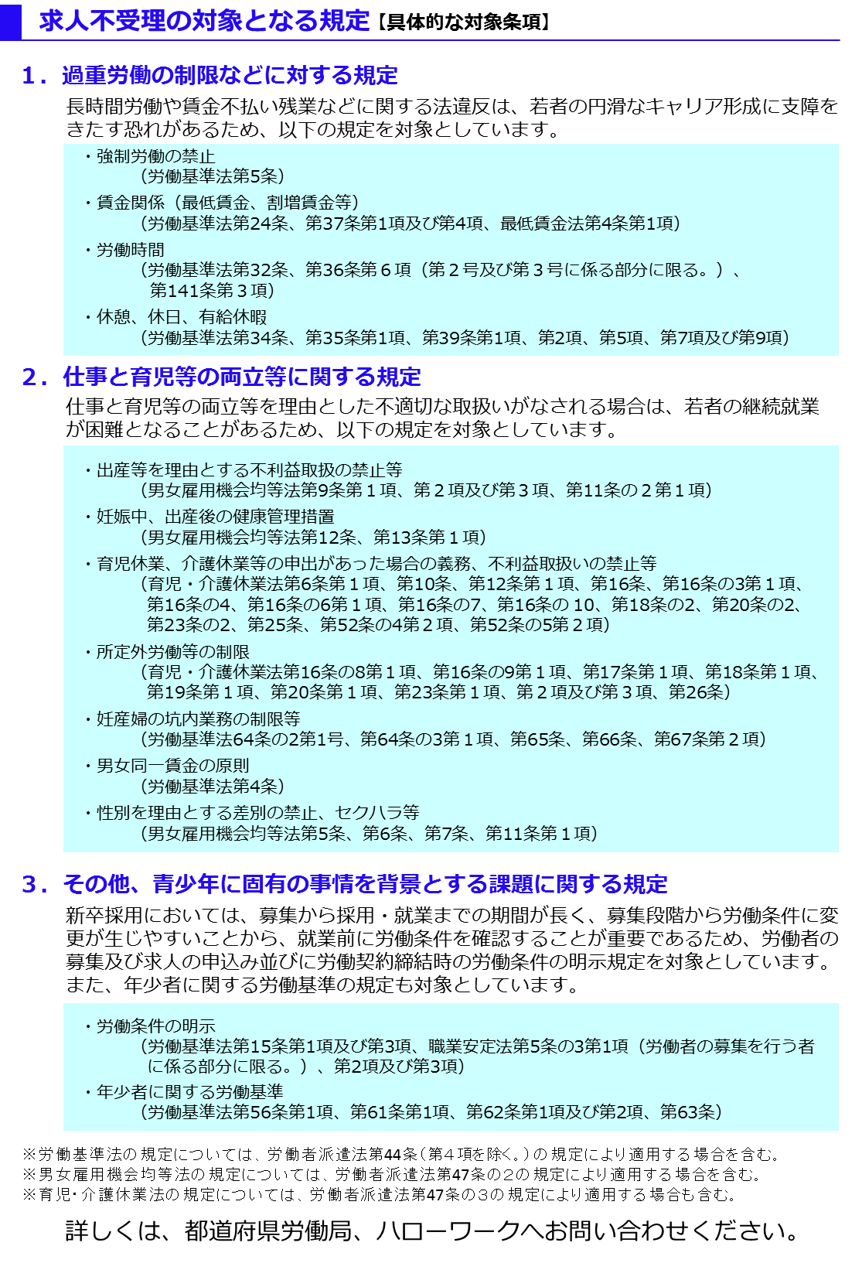
自己申告書
 |  |  |  |  |  | 年 月 日

 |  | 私どもは、この求人申込みの時点において、ハローワークにおける求人不受理の対象に該当いたしません。 *ハローワークにおける求人不受理の対象とは、以下のチェックシートのチェック欄に１つでも該当する場合をいいます。

 |  |  | 事業所名

 |  |  | 事業所所在地
㊞
 |  |  | 代表者名

 |  |  |  | 対象条項など、求人不受理制度の内容について厚生労働省のリーフレット『労働関係法令違反があった事業所の新卒求人は受け付けません！』（LL310401首01）により確認し、理解しました。

 | チェックシート

 |  | 以下の求人不受理の対象に該当する場合は、チェック欄にレ点（「✔」）を記入してください。 なお、以下のうち１つでも該当する場合は、ハローワークにおける求人不受理の対象となります。

 |  | １．労働基準法および最低賃金法関係

 |  | （１）過去１年間に２回以上同一の対象条項違反行為により、 労働基準監督署から是正勧告を受け、

 |  |  |  | a | 当該違反行為を是正していない。

 |  |  |  | b | 是正してから６カ月が経過していない。

６カ月
是正
不受理解除
公表
不受理期間
 |  | （２）違法な長時間労働を繰り返している企業として企業名が公表され、

 |  |  |  | a | 当該違反行為を是正していない。

 |  |  |  | b | 是正してから６カ月が経過していない。

 |  | （３）対象条項違反行為に係る事件が送検かつ公表され

 |  |  |  | a | 当該違反行為を是正していない。

 |  |  |  | b | 送検後１年が経過していない。

 |  |  |  | c | 是正してから６カ月が経過していない。

 |  | ２．職業安定法、男女雇用機会均等法および育児・介護休業法関係

 |  | （１）対象条項違反の是正を求める勧告又は改善命令に従わず、 企業名が公表※され、

 |  |  |  | a | 当該違反行為を是正していない。

 |  |  |  | b | 是正してから６カ月が経過していない。

 |  |  | ※職業安定法第48条の３第３項、男女雇用機会均等法第30条または育児・介護休業法第56条の２の規定による。

 |  | ３．項目１および項目２共通

 |  | （１）求人不受理期間中に再度同一の対象条項違反により、 ①労働基準監督署による是正勧告、 ②需給調整事業課（室）による助言や指導、勧告、 ③雇用均等室による助言や指導、勧告を受けており、その後、

 |  |  |  | a | 当該違反行為を是正していない。

 |  |  |  | b | 是正してから６カ月が経過していない。

